3. Privot VC
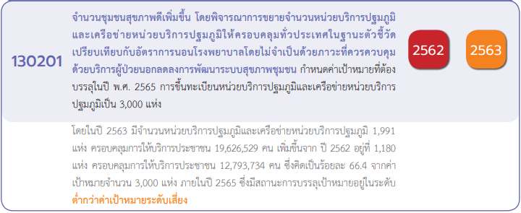
นับจำนวนของ VC | ปีงบประมาณ
Row Labels | 2561 | 2562 | 2563 | 2564 | 2565 | Grand Total
130201V01 | 1 |  | 5 | 6 | 5 | 17
130201F0101 |  |  | 2 | 1 |  | 3
130201F0102 | 1 |  |  | 2 | 1 | 4
130201F0103 |  |  | 3 | 2 | 3 | 8
130201F0104 |  |  |  | 1 | 1 | 2
130201V02 |  |  | 3 | 3 | 7 | 13
130201F0201 |  |  |  | 1 | 1 | 2
130201F0202 |  |  |  |  | 2 | 2
130201F0203 |  |  |  | 2 | 3 | 5
130201F0204 |  |  | 3 |  | 1 | 4
130201V03 |  |  | 17 | 3 | 11 | 31
130201F0301 |  |  |  | 1 | 2 | 3
130201F0302 |  |  | 17 | 2 | 6 | 25
130201F0303 |  |  |  |  | 3 | 3
130201V04 |  |  | 3 | 1 | 5 | 9
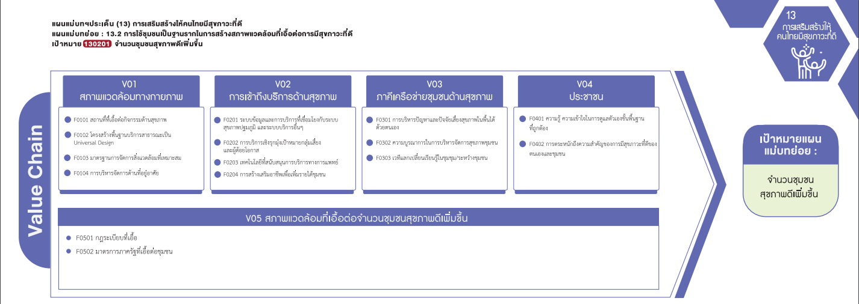
130201F0401 |  |  | 1 | 1 |  | 2
130201F0402 |  |  | 2 |  | 5 | 7
130201V05 |  | 3 | 16 | 8 |  | 27
130201F0501 |  |  | 1 | 2 |  | 3
130201F0502 |  | 3 | 15 | 6 |  | 24
130201V00 | 3 | 4 | 8 |  |  | 15
130201F0000 | 3 | 4 | 8 |  |  | 15
Grand Total | 4 | 7 | 52 | 21 | 28 | 112

(3 โครงการ)
(2 โครงการ)
(3 โครงการ)
(2 โครงการ)
(4 โครงการ)
(2 โครงการ)
(8 โครงการ)
(25 โครงการ)
(7 โครงการ)
(5 โครงการ)
(3 โครงการ)
(2 โครงการ)
(4 โครงการ)
รวม 31 โครงการ
รวม 9 โครงการ
รวม 17 โครงการ
รวม 13 โครงการ

(3 โครงการ)
(24 โครงการ)
รวม 27 โครงการ

โครงการที่ไม่ตอบองค์ประกอบ/ปัจจัย (V00/F0000)
รวมทั้งสิ้น 15 โครงการ

